量化二-结算数据
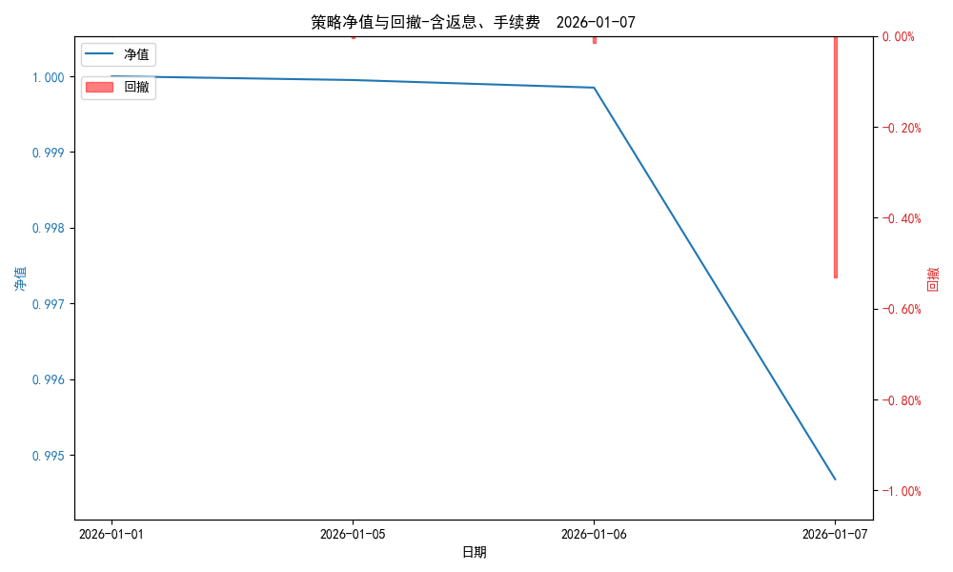
统计日期 | 2026-01-07, (金额单位：元)
一、账户资产及收益情况
账户名称 | 量化二
账户编号 | 85012
资产单元名称 | 量化二-投机单元
账户资产净值 | 10,095,500.03
返息 | 0.00
手续费 | 0.00
总盈利/亏损(含返息、手续费) | -54,004.52
收益率(含返息、手续费) | -0.5321%
总盈利/亏损(不含返息、手续费) | -54,004.52
收益率(不含返息、手续费) | -0.5321%
二、净值列示
实收资本 | 10,149,504.55
资产净值 | 10,095,500.03
总份额 | 10,149,504.55
期初单位净值 | 1.00
昨日单位净值(含返息、手续费) | 0.99985
单位净值(含返息、手续费) | 0.99468
日净值增长率(含返息、手续费) | -0.51717%
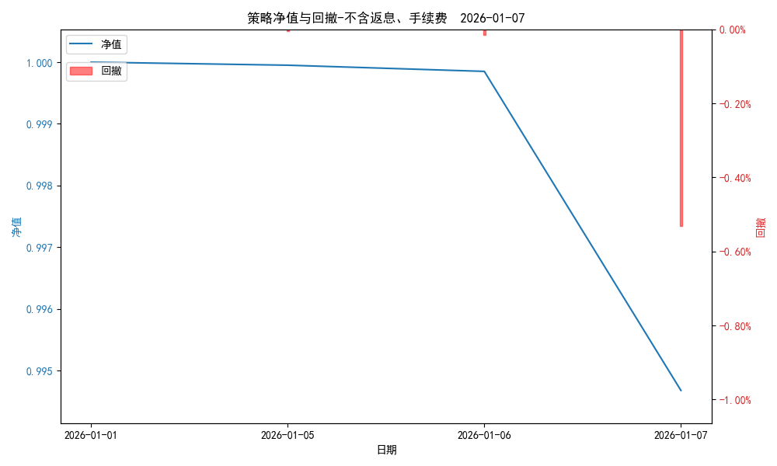
昨日单位净值(不含返息、手续费) | 0.99985
单位净值(不含返息、手续费) | 0.99468
日净值增长率(不含返息、手续费) | -0.51717%
三、保证金使用情况
占用 | 476,047.85
账户权益 | 10,095,500.03
风险度 | 4.7811%
四、交易情况
交易方向及数量 | 今日交易 26 只期货合约 成交合约价值 717.71 万元 卖出开仓: 4 只 买入平仓: 8 只 买入开仓: 18 只 卖出平仓: 6 只
五、持仓情况
持仓品种及数量 | 共持仓 35只期货， 持仓合约价值 631.6 万元, 其中空仓: 10 只,多仓: 25 只

量化二-收盘数据
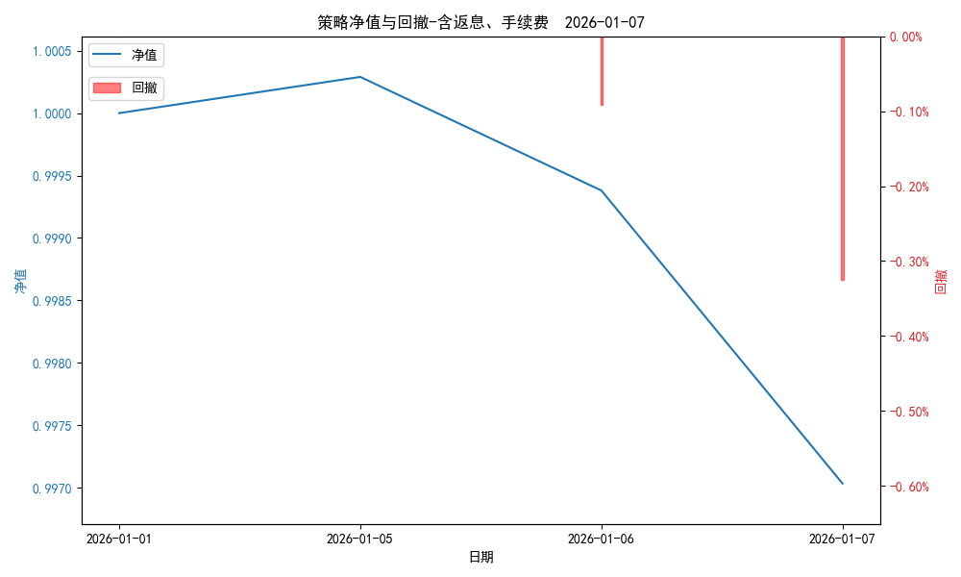
统计日期 | 2026-01-07, (金额单位：元)
一、账户资产及收益情况
账户名称 | 量化二
账户编号 | 85012
资产单元名称 | 量化二-投机单元
账户资产净值 | 10,119,394.00
返息 | 0.00
手续费 | 0.00
总盈利/亏损(含返息、手续费) | -30,110.55
收益率(含返息、手续费) | -0.2967%
总盈利/亏损(不含返息、手续费) | -30,110.55
收益率(不含返息、手续费) | -0.2967%
二、净值列示
实收资本 | 10,149,504.55
资产净值 | 10,119,394.00
总份额 | 10,149,504.55
期初单位净值 | 1.00
昨日单位净值(含返息、手续费) | 0.99938
单位净值(含返息、手续费) | 0.99703

日净值增长率(含返息、手续费) | -0.23482%
昨日单位净值(不含返息、手续费) | 0.99938
单位净值(不含返息、手续费) | 0.99703
日净值增长率(不含返息、手续费) | -0.23482%
三、保证金使用情况
占用 | 476,047.85
账户权益 | 10,119,394.00
风险度 | 4.7043%
四、交易情况
交易方向及数量 | 今日交易 26 只期货合约 成交合约价值 717.71 万元 卖出开仓: 4 只 买入平仓: 8 只 买入开仓: 18 只 卖出平仓: 6 只
五、持仓情况
持仓品种及数量 | 共持仓 35只期货， 持仓合约价值 631.6 万元, 其中空仓: 10 只,多仓: 25 只

量化三-结算数据
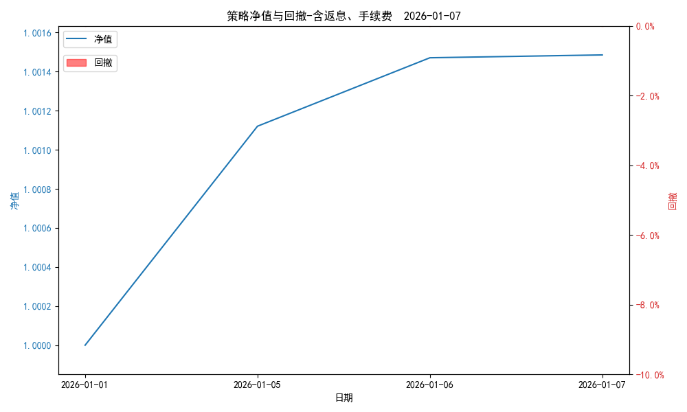
统计日期 | 2026-01-07, (金额单位：元) | 统计日期
一、账户资产及收益情况
账户名称 | 量化三
账户编号 | 85016
资产单元名称 | 量化三投机 | 量化三股票单元
单元资产净值 | 4,100,893.66 | 869,799.22
账户资产净值 | 4,970,692.88
返息、逆回购 | 0.00 | 95.71
手续费 | 0.00 | -
总盈利/亏损(含返息、逆回购、手续费) | 7,368.31
收益率(含返息、逆回购、手续费) | 0.1485%
总盈利/亏损(不含返息、逆回购、手续费) | 7,272.60
收益率(不含返息、逆回购、手续费) | 0.1465%
二、净值列示
实收资本 | 4,963,324.57
资产净值 | 4,970,692.88
总份额 | 4,963,324.57
期初单位净值 | 1.00
昨日单位净值(含返息、逆回购、手续费) | 1.00147
单位净值(含返息、逆回购、手续费) | 1.00148
日净值增长率(含返息、逆回购、手续费) | 0.00145%
昨日单位净值(不含返息、逆回购、手续费) | 1.00146
单位净值(不含返息、逆回购、手续费) | 1.00147
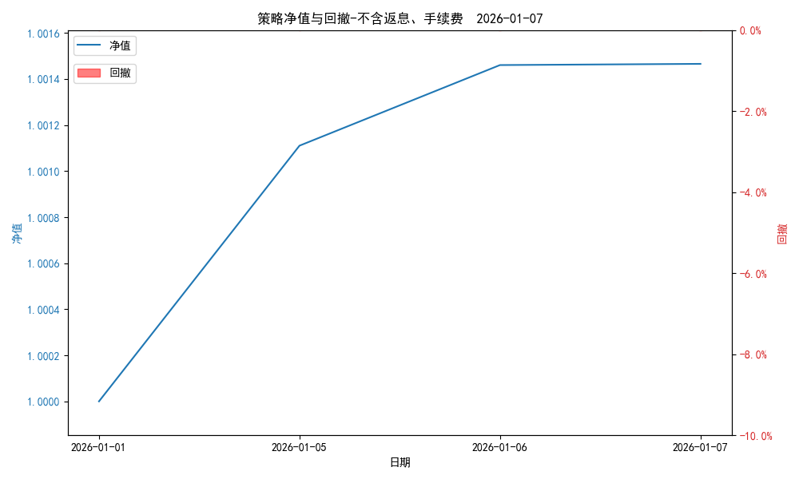
日净值增长率(不含返息、逆回购、手续费) | 0.00053%
三、保证金使用情况
占用 | 0.00 | 占用
账户权益 | 4,100,893.66 | 账户权益
风险度 | 0.0% | 风险度
四、交易情况
交易方向及数量 | 今日交易 2 只期货, 成交合约价值 1225.09 万元,其中 1.国债期货: 买入开仓: 1只 (TL2603) 卖出平仓: 1只 (TL2603) 2.黄金期货: 买入开仓: 1只 (au2602) 卖出平仓: 1只 (au2602) 3.铜期货:无 4.其他品种:无 | 买入股票: 0 只, 卖出股票: 0 只, 股票合计成交金额: 0 元
五、持仓情况
持仓品种及数量 | 共持仓: 0 只期货, 持仓合约价值 0.0 万元, 其中: 国债期货 0只 黄金期货 0只 铜期货 0只 其他品种 0只 | 股票: 4 只

量化三-收盘数据

统计日期 | 2026-01-07, (金额单位：元) | 统计日期
一、账户资产及收益情况
账户名称 | 量化三
账户编号 | 85016
资产单元名称 | 量化三投机 | 量化三股票单元
单元资产净值 | 4,100,893.60 | 869,799.22
账户资产净值 | 4,970,692.82
返息、逆回购 | 0.00 | 95.71
手续费 | 0.00 | -
盈利/亏损(含返息、逆回购、手续费) | 768.44 | 6,599.84
总盈利/亏损(含返息、逆回购、手续费) | 7,368.25
收益率(含返息、逆回购、手续费) | 0.1485%
盈利/亏损(不含返息、逆回购、手续费) | 768.44 | 6,504.13
总盈利/亏损(不含返息、逆回购、手续费) | 7,272.54
收益率(不含返息、逆回购、手续费) | 0.14653%
二、净值列示
实收资本 | 4,963,324.57
资产净值 | 4,970,692.82
总份额 | 4,963,324.57 |  | 4,100,125.16 | 863,199.38
期初单位净值 | 1.00
昨日单位净值(含返息、逆回购、手续费) | 1.00147
单位净值(含返息、逆回购、手续费) | 1.00148
日净值增长率(含返息、逆回购、手续费) | 0.00145%

昨日单位净值(不含返息、逆回购、手续费) | 1.00146
单位净值(不含返息、逆回购、手续费) | 1.00147
日净值增长率(不含返息、逆回购、手续费) | 0.00052%
三、保证金使用情况
占用 | 0.00 | -
账户权益 | 4,100,893.60 | -
风险度 | 0.0% | -
四、交易情况
交易方向及数量 | 今日交易 2 只期货, 成交合约价值 1225.09 万元,其中 1.国债期货: 买入开仓: 1只 (TL2603) 卖出平仓: 1只 (TL2603) 2.黄金期货: 买入开仓: 1只 (au2602) 卖出平仓: 1只 (au2602) 3.铜期货:无 4.其他品种:无 | 买入股票: 0 只, 卖出股票: 0 只, 股票合计成交金额: 0 元
五、持仓情况
持仓品种及数量 | 共持仓: 0 只期货, 持仓合约价值 0.0 万元, 其中: 国债期货 0只 黄金期货 0只 铜期货 0只 其他品种 0只 | 股票: 4 只

